請求書修正リスト(作業区分別)
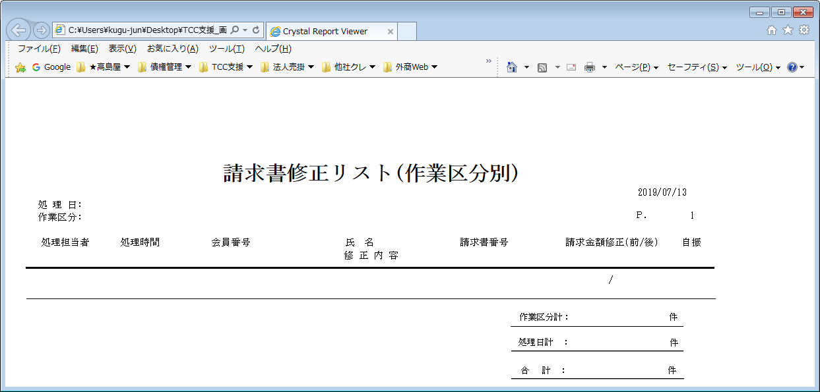
【帳票レイアウト】

請求書修正リスト(処理担当者別)
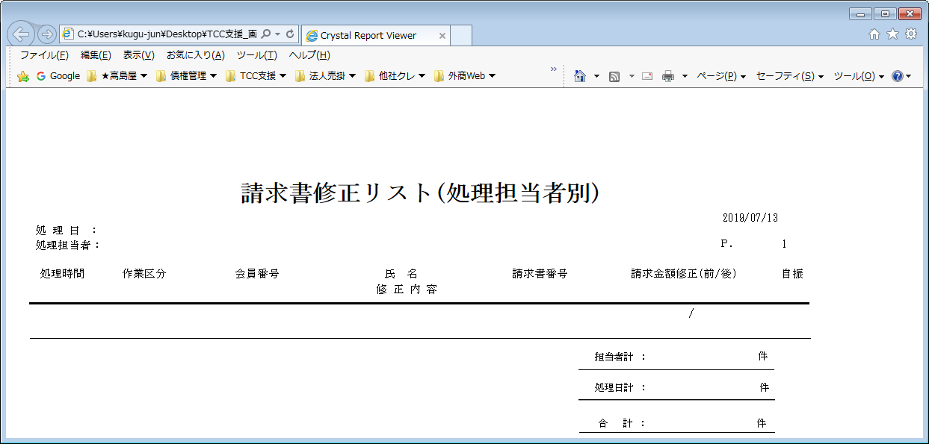
【帳票レイアウト】

請求書処理件数リスト
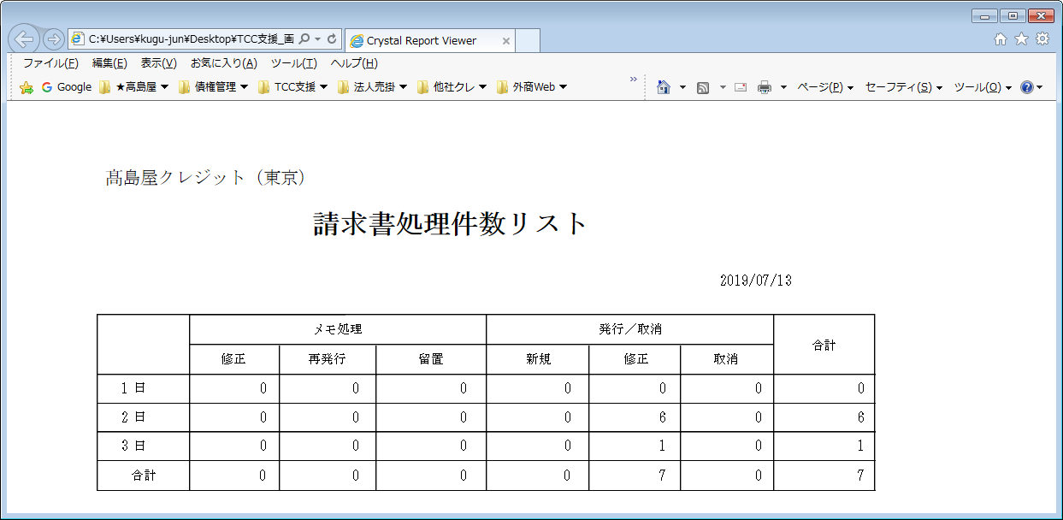
【帳票レイアウト】

ご利用明細
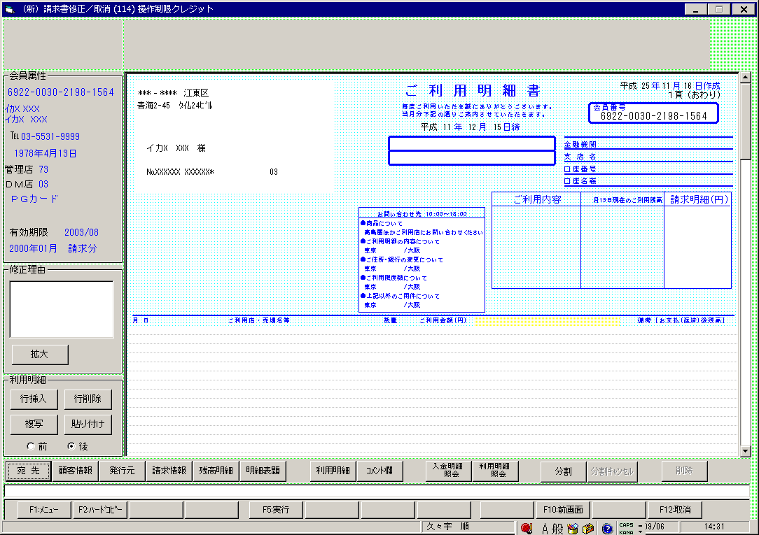
【帳票レイアウト】

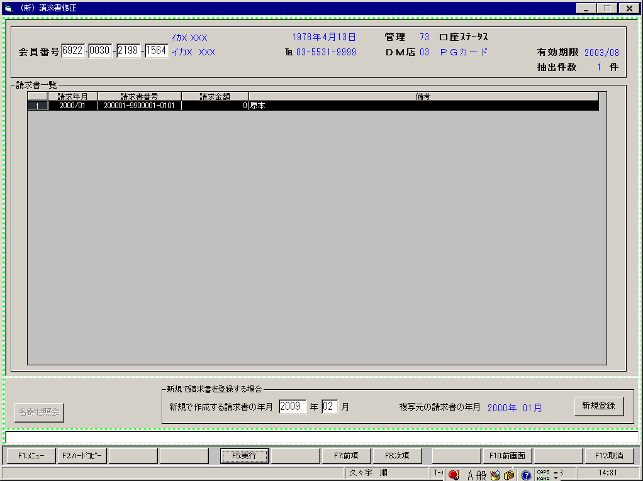

【帳票レイアウト】

